Zadani
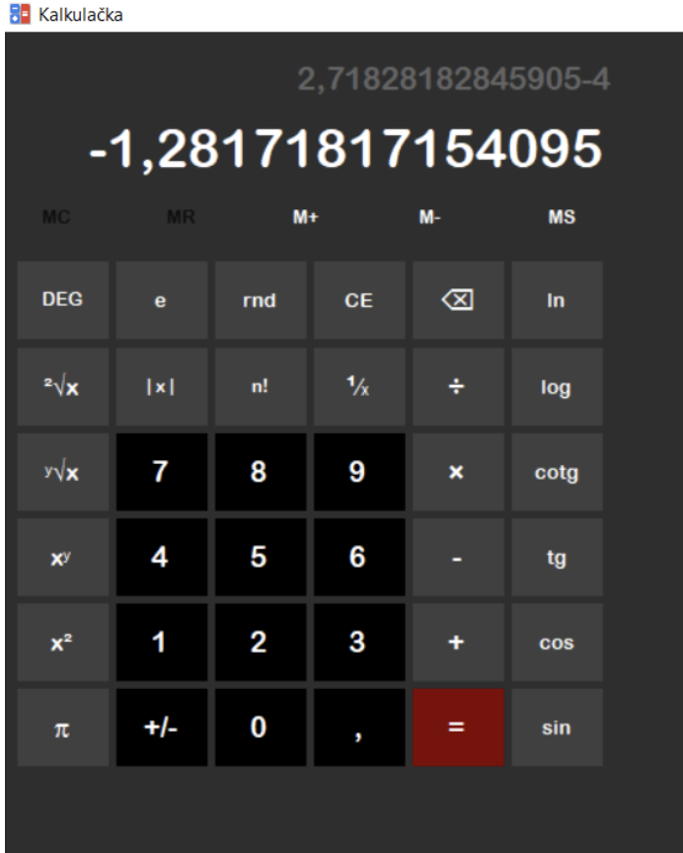
ZADANI

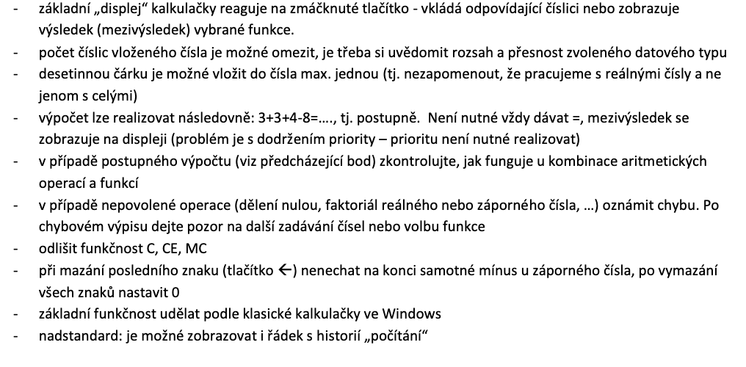

Vzor

Popis vývoje + program
Popis vývoje

Jako IDE užijeme VS 2022, s moduly pro vývoj s .NET platformou a C++ vývoj (obr. 1.0).
Jako template použivejem C++/CLI s winforms.
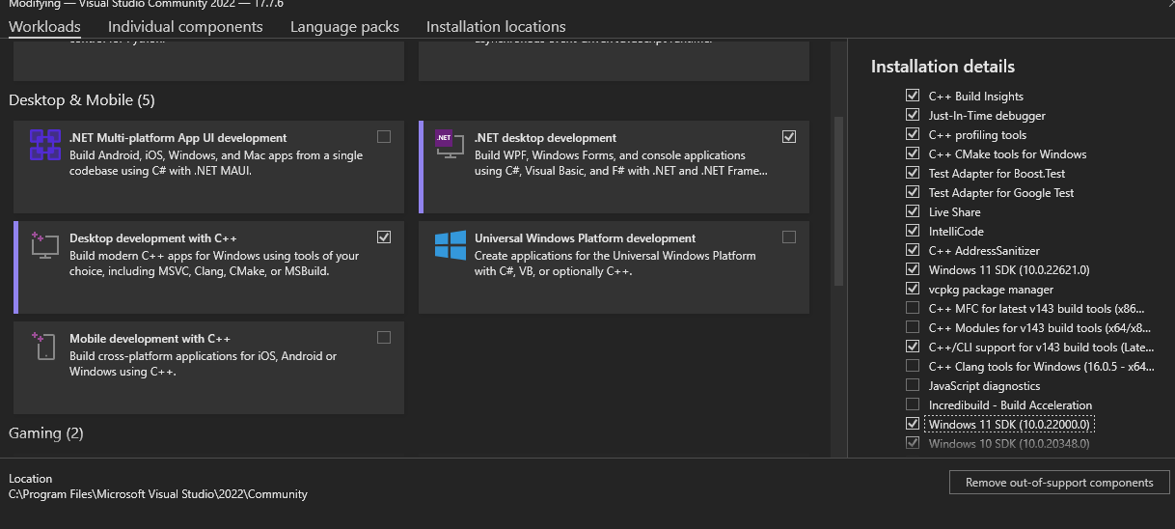

 | Obr. 1.0

Samotná logika bude uložena v separátních třídach (Obr 1.3). Jelikož dodržujeme základní koncepci: "Callbacky tlačítek v sobě nemají logiku", tak voláme metody v statickém objektu (obr. 1.1); jako parametr konstruktoru uvedeme přesnost kalkulačky.

 | Obr. 1.1

 | Obr. 1.2

Díky tomuto koncpetu se nám značně zjednoduší kód ve formuláři, jak můžeme vidět na obrázku 1.2. Jediné co je zapotřebí udělat v callbacku je zavolat příslušnou metodu objektu, a zapsat výsledek do zobrazovacího prvku.
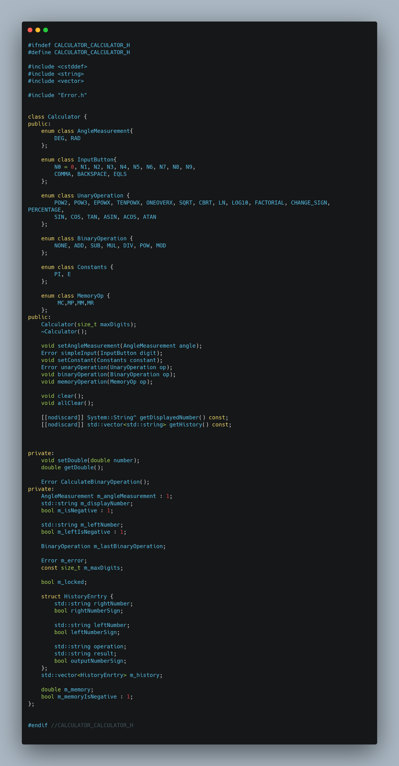

 | Obr. 1.3

Definice jednotlivých metodu tu nebudeme vypisovat, jsou v příloze 000_error.png, 001_impl.png
Grafické řešení jsme dělali přes form designer, výsledek můžeme vidět na obrázku 1.4.

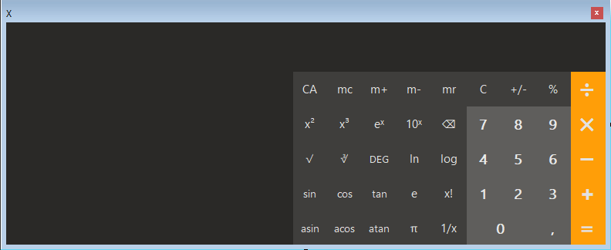

 | Obr. 1.4

Podařilo se nám implementovat historii výpočtů, která se ukazuje v levé části kalkulačky (obr. 1.5). Historije se automaticky maže, je-li zaplněná.

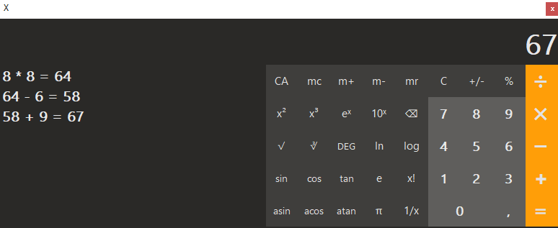

 | Obr. 1.5

Kalkulačka funguje s většinout zadaných funkcí, přidání dalších funkcí by bylo vcelku banální (přidání tlačítka).

 | Obr. 1.6
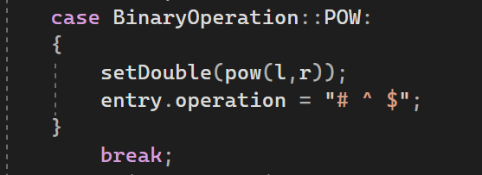

 | Obr. 1.7

Jediné co nám stačí udělat je přidat člen do enumerace, a získat hodnotu pomocí metody 'getDouble()', upravit ji podle zobrazení B v obrázku 1.6, a nahrát metodou 'setDouble(double)'. Pro zobrazení historie nastavíme vzor přes entry.operation, kde levý operand je "#" a prvý "$" (obr. 1.7).
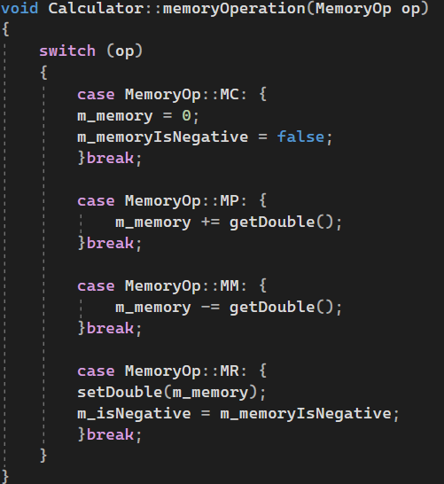

 | Obr. 1.8

Paměť je řešena řešena interně, pomocí přidané soukromé proměnné, opět díky abstrakci je řešení jednoduché (obr 1.8).

